画面レイアウト図
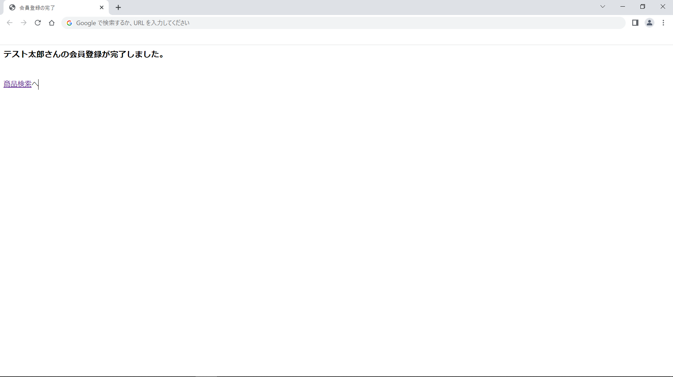
画面レイアウト図 |  | 業務 | ショッピング |  | 機能 |  | 会員 | 作成者 | 幕張 太郎 | 作成日 | YYYY/MM/DD
 |  |  |  |  |  |  |  | 修正者 |  | 修正日

画面名 | 会員登録画面 |  |  | 画面ID |  | registerUser

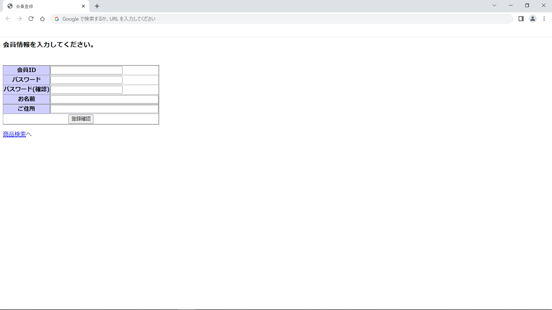

画面レイアウト図 |  | 業務 | ショッピング |  | 機能 |  | 会員 | 作成者 | 幕張 太郎 | 作成日 | YYYY/MM/DD
 |  |  |  |  |  |  |  | 修正者 |  | 修正日

画面名 | 会員登録確認画面 |  |  | 画面ID |  | registerUserConfirm



画面レイアウト図 |  | 業務 | ショッピング |  | 機能 |  | 会員 | 作成者 | 幕張 太郎 | 作成日 | YYYY/MM/DD
 |  |  |  |  |  |  |  | 修正者 |  | 修正日

画面名 | 会員登録完了画面 |  |  | 画面ID |  | registerUserCommit

